EVALUACION2
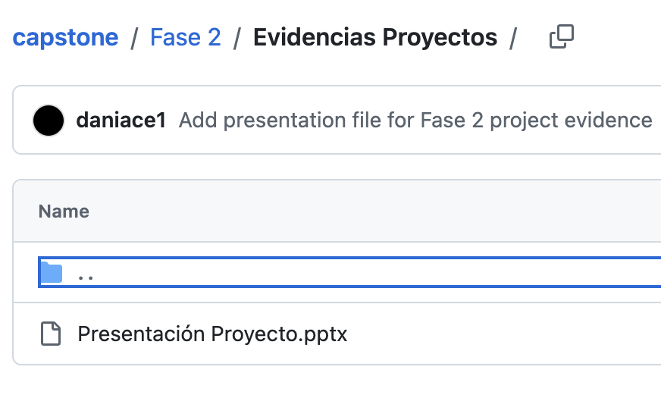
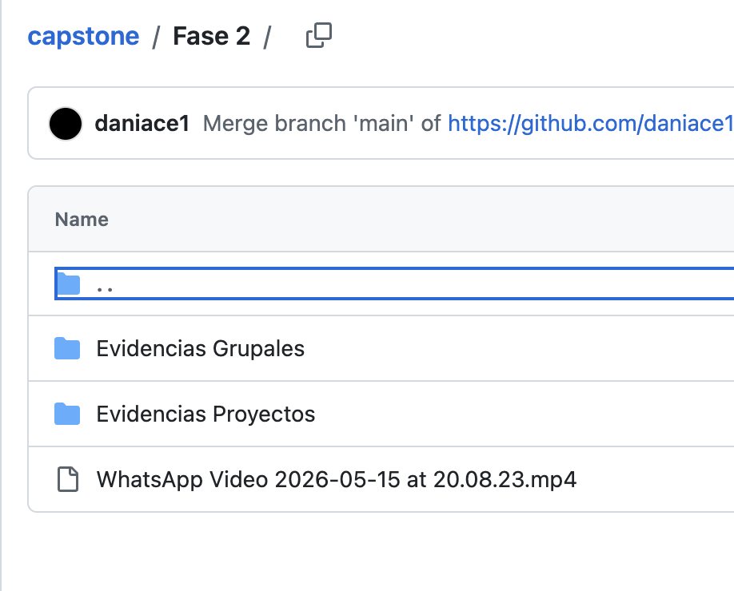
 |  | 100%
 | INTEGRANTES | GRUPAL
1 | Daniel Aceituno | 3.2
2 | Fabian Alarcón | 3.2
3 |  | 3.2

GRUPAL |  | Nivel de Logro | NIVELES DE LOGRO Y PUNTAJES
 | Aspectos a Evaluar |  | Completamente logrado |  | Logrado |  | Logro Incipiente |  | No logrado
 | 1. Propone ajustes al Proyecto APT considerando dificultades, facilitadores y retroalimentación. | Completamente logrado | X | 10
 | 2. Aplica una metodología que permite el logro de los objetivos propuestos, de acuerdo a los estándares de la disciplina. | Logro incipiente |  |  |  |  | X | 3
 | 3. Genera evidencias que dan cuenta del avance del Proyecto APT en relación a documentación, programación y almacenamiento de datos , de acuerdo a lo planificado por el equipo y que cumpla con estándares de desarrollo de la industria | Logro incipiente |  |  |  |  | X | 7.5
 | 4. Utiliza de manera precisa el lenguaje técnico en los entregables de acuerdo con lo requerido por la disciplina. | Logro incipiente |  |  |  |  | X | 1.5
 | 5. Utiliza reglas de redacción, ortografía (literal, puntual, acentual) y las normas para citas y referencias. | Logro incipiente |  |  |  |  | X | 1.5
 | 6. Entrega la documentación y evidencias requerida por la asignatura de acuerdo a la estrucutra y nombres solicitados, guardando todas las evidencias de avances en Git | Logrado |  |  | X | 12
 | 7.- Generan evidencias claras dentro del repositorio del aporte de cada uno de los integrantes del equipo que permitan identificar la equidad en el trabajo y la participación de cada estudiante. | Logro incipiente |  |  |  |  | X | 4.5
 | 8. Demuestra un trabajo en equipo en donde todos los miembros del equipo expresan con fluidez el conocimiento del tema expuesto y participan de las actividades planificadas en el proyecto | Logro incipiente |  |  |  |  | X | 3
 | Puntaje | 43 |  | 10 |  | 12 |  | 21 |  | 0
 | Nota | 3.2
 |  |  | X

 | Feedback PPT (No evaluable)
 | Faltan varias tildes en los slide
 | El en el slide del Problema se incluye la la solución. Favor sacar este punto
 | El ob. General debe ir antes que los específicos, además debe ser lo que esperan lograr como resultado. Mejorar los OBJ. Espec para que no sean funcionalidades
 | Sacar del slide del Alcance los números y acá deben ser más claros con las funcionalidades
 | Cambiar la Carga Gantt por un release plan basado en las historias de usuarios
 | Respetar el Orden de la ppt entregada al principio del semestre
 | Revisar la Arq. la que debe ser en un diagrama de despliegue
 | En el stack deben estar las herramientas de gestión

 | Avance del Sistema
 | Se presenta solo un video, donde en base a una foto, se presenta el típo máquina de ejercicio que apare. El texto está en inglés. Solo un video
 | Durante las 6 semanas de trabaja no se han presentado avances del sistema y el Jira no se ha actualizado

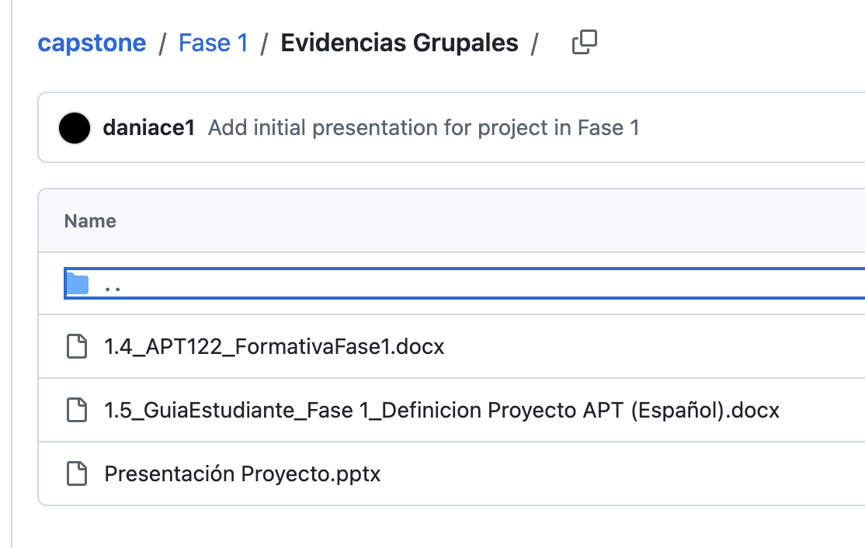
 | Evidencias
 | No ha subido la planilla de evaluación de la Fase 1
 | No ha subido las evidencías de proyecto (Código y BD)
 | No han declarado el uso de IA
 | No ha subido las evidencia individuales
 | El Jira no refleja historias de usuarios finalizadas

